P50721 圣诞树地插-绿叶高款2颗（带灯串）
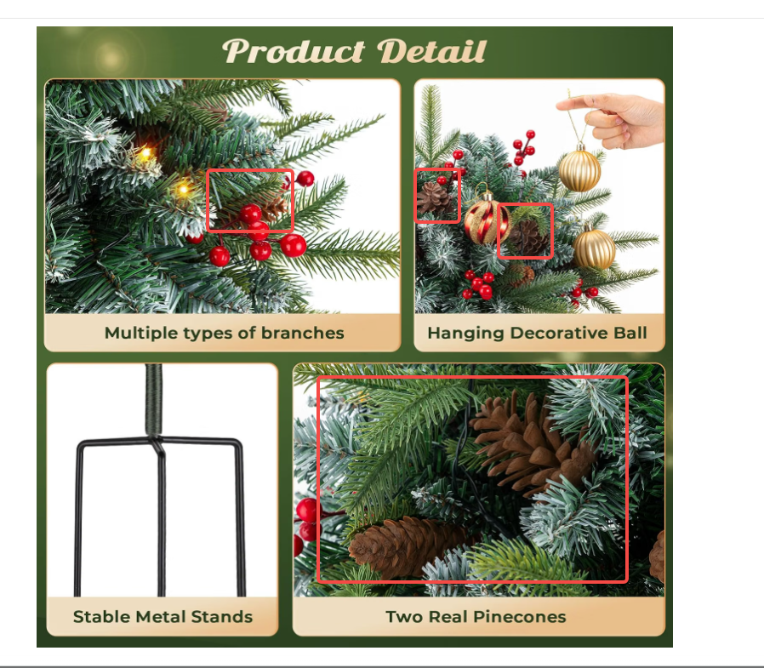
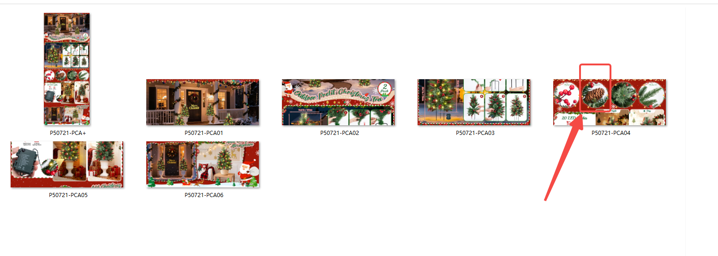
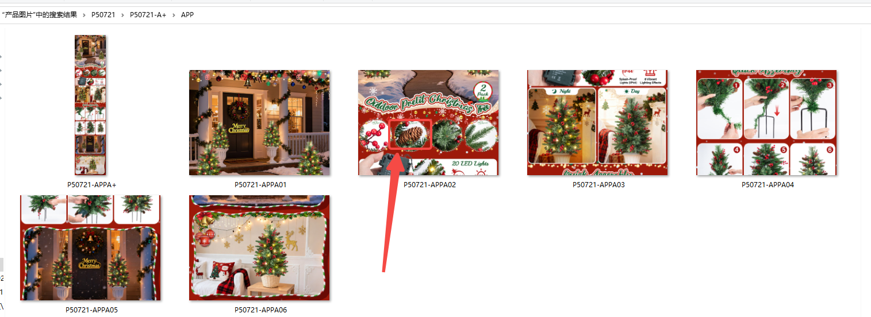
P50721 圣诞树地插-绿叶高款2颗（带灯串）需改图--松果替换成塑料的

细节图的松果换成现在塑料的，其他的不用改；留意对应的A+图也要改细节图
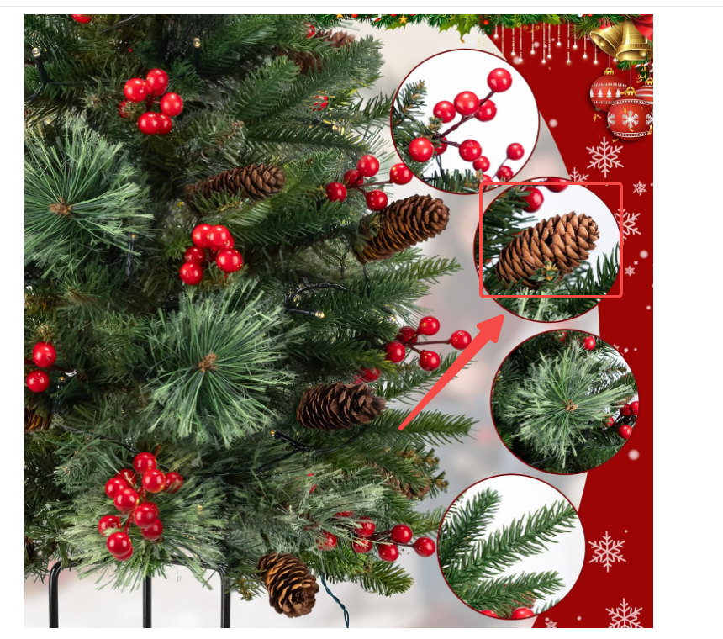
 | 可以参考查看下P50713 三脚地插蘑菇圣诞树2颗-带金红球款的松果，这个松果就是塑料的

P40804 三脚地插落雪圣诞树2颗
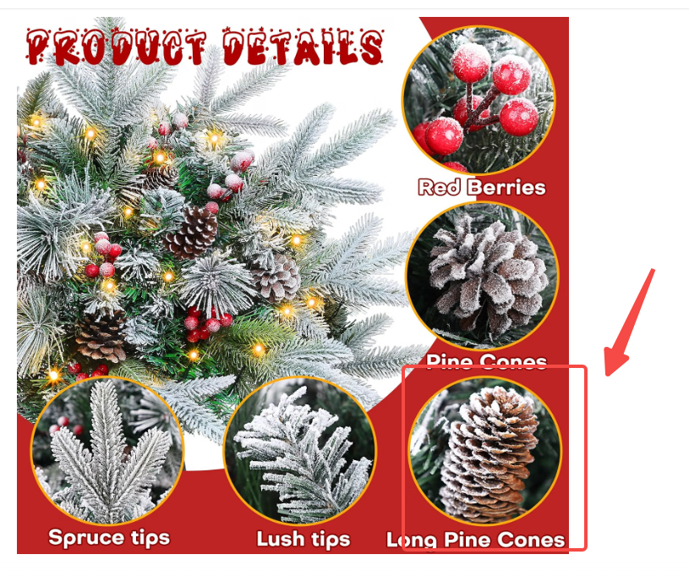
P40804 三脚地插落雪圣诞树2颗需改图--松果替换成塑料的

细节图的松果换成现在塑料的；留意对应的A+图也要改细节图 | 塑料的松果不会有真实的松果这么密实，会稀疏点 | 可以参考查看下P50713 三脚地插蘑菇圣诞树2颗-带金红球款的松果，这个松果就是塑料的

